상품제안서
타이틀리스트 PRO V1x 높이조절티+볼마커세트(3구) 로고 | 상품코드: F32887

 |  |  |  |  |  |  | 02-412-0044 | www.easy1.co.kr
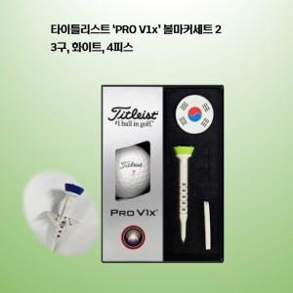

【상세/제작정보】

【인쇄/포장옵션】 | 풀칼라 / 포장지포장

【공급단가】 | 수량 | 50~ | 100~ | 300~ | 500~ | 1,000~
*VAT별도 | 단가 | 25,800원 | 25,370원 | 24,720원 | 24,290원 | 23,650원

【상품 URL】 | https://easy1.co.kr:443/src/goods_detail.php?gdno=32887

